Mapeo CaracteristicaMar032014
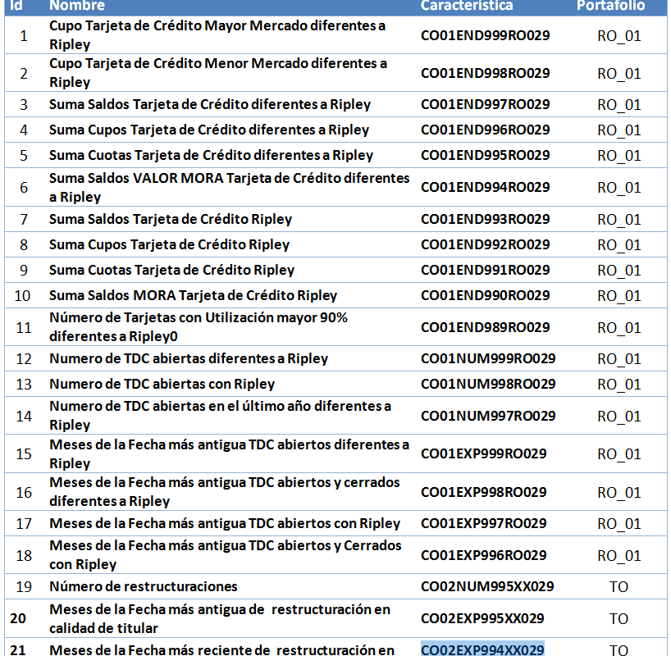
Fecha Ultimo Cambio | Ene-21-2013
Código Dummy | Variable USA/P.E | Grupo | Sub Grupo | Descripción | Consecutivo | Estrategia | Campo homologado en Estrategia | Who | Fecha
DUMMYPN1 | CO00DE M031_000 | VARIABLES PERSONALIZADAS | Personalizadas Numéricas | Variable Personalizada Buro Numérica | 1 |  |  | NEP | 19/12/2012
DUMMYPN2 | CO00DE M032_000 | VARIABLES PERSONALIZADAS | Personalizadas Numéricas | Variable Personalizada Buro Numérica | 2 |  |  | NEP | 19/12/2012
DUMMYPN3 | CO00DE M033_000 | VARIABLES PERSONALIZADAS | Personalizadas Numéricas | Variable Personalizada Buro Numérica | 3 |  |  | NEP | 19/12/2012
DUMMYPN4 | CO00DE M034_000 | VARIABLES PERSONALIZADAS | Personalizadas Numéricas | Variable Personalizada Buro Numérica | 4 |  |  | NEP | 19/12/2012

DUMMYPN5 |  | VARIABLES PERSONALIZADAS | Personalizadas Numéricas | Variable Personalizada Buro Numérica | 5
DUMMYPN6 | CO01END999RO029 | VARIABLES PERSONALIZADAS | Personalizadas Numéricas | Variable Personalizada Buro Numérica | 6 | CAST 12047 |  |  | 10/05/2013
DUMMYPN7 | CO01END998RO029 | VARIABLES PERSONALIZADAS | Personalizadas Numéricas | Variable Personalizada Buro Numérica | 7 | CAST 12047 |  |  | 10/05/2013
DUMMYPN8 | CO01END997RO029 | VARIABLES PERSONALIZADAS | Personalizadas Numéricas | Variable Personalizada Buro Numérica | 8 | CAST 12047 |  |  | 10/05/2013
DUMMYPN9 | CO01END996RO029 | VARIABLES PERSONALIZADAS | Personalizadas Numéricas | Variable Personalizada Buro Numérica | 9 | CAST 12047 |  |  | 10/05/2013
DUMMYPN10 | CO01END995RO029 | VARIABLES PERSONALIZADAS | Personalizadas Numéricas | Variable Personalizada Buro Numérica | 10 | CAST 12047 |  |  | 10/05/2013
DUMMYPN11 | CO01END994RO029 | VARIABLES PERSONALIZADAS | Personalizadas Numéricas | Variable Personalizada Buro Numérica | 11 | CAST 12047 |  |  | 10/05/2013
DUMMYPN12 | CO01END993RO029 | VARIABLES PERSONALIZADAS | Personalizadas Numéricas | Variable Personalizada Buro Numérica | 12 | CAST 12047 |  |  | 10/05/2013
DUMMYPN13 | CO01END992RO029 | VARIABLES PERSONALIZADAS | Personalizadas Numéricas | Variable Personalizada Buro Numérica | 13 | CAST 12047 |  |  | 10/05/2013
DUMMYPN14 | CO01END991RO029 | VARIABLES PERSONALIZADAS | Personalizadas Numéricas | Variable Personalizada Buro Numérica | 14 | CAST 12047 |  |  | 10/05/2013
DUMMYPN15 | CO01END990RO029 | VARIABLES PERSONALIZADAS | Personalizadas Numéricas | Variable Personalizada Buro Numérica | 15 | CAST 12047 |  |  | 10/05/2013
DUMMYPN16 | CO01END989RO029 | VARIABLES PERSONALIZADAS | Personalizadas Numéricas | Variable Personalizada Buro Numérica | 16 | CAST 12047 |  |  | 10/05/2013
DUMMYPN17 | CO01NUM998RO029 | VARIABLES PERSONALIZADAS | Personalizadas Numéricas | Variable Personalizada Buro Numérica | 17 | CAST 12047 |  |  | 10/05/2013
DUMMYPN18 | CO01NUM997RO029 | VARIABLES PERSONALIZADAS | Personalizadas Numéricas | Variable Personalizada Buro Numérica | 18 | CAST 12047 |  |  | 10/05/2013
DUMMYPN19 | CO01NUM996RO029 | VARIABLES PERSONALIZADAS | Personalizadas Numéricas | Variable Personalizada Buro Numérica | 19 | CAST 12047 |  |  | 10/05/2013
DUMMYPN20 | CO01EXP999RO029 | VARIABLES PERSONALIZADAS | Personalizadas Numéricas | Variable Personalizada Buro Numérica | 20 | CAST 12047 |  |  | 10/05/2013
DUMMYPN21 | CO01EXP998RO029 | VARIABLES PERSONALIZADAS | Personalizadas Numéricas | Variable Personalizada Buro Numérica | 21 | CAST 12047 |  |  | 10/05/2013
DUMMYPN22 | CO01EXP997RO029 | VARIABLES PERSONALIZADAS | Personalizadas Numéricas | Variable Personalizada Buro Numérica | 22 | CAST 12047 |  |  | 10/05/2013
DUMMYPN23 | CO01EXP996RO029 | VARIABLES PERSONALIZADAS | Personalizadas Numéricas | Variable Personalizada Buro Numérica | 23 | CAST 12047 |  |  | 10/05/2013
DUMMYPN24 | CO02NUM995TO029 | VARIABLES PERSONALIZADAS | Personalizadas Numéricas | Variable Personalizada Buro Numérica | 24 | CAST 12047 |  |  | 10/05/2013
DUMMYPN25 | CO02EXP995TO029 | VARIABLES PERSONALIZADAS | Personalizadas Numéricas | Variable Personalizada Buro Numérica | 25 | CAST 12047 |  |  | 10/05/2013
DUMMYPN26 | CO02EXP994TO029 | VARIABLES PERSONALIZADAS | Personalizadas Numéricas | Variable Personalizada Buro Numérica | 26 | CAST 12047 |  |  | 10/05/2013
DUMMYPN27 | CO02END999TO029 | VARIABLES PERSONALIZADAS | Personalizadas Numéricas | Variable Personalizada Buro Numérica | 27 | CQ 18437 |  |  | 07/02/2014
DUMMYPN28 | CO02END998TO029 | VARIABLES PERSONALIZADAS | Personalizadas Numéricas | Variable Personalizada Buro Numérica | 28 | CQ 18437 |  |  | 07/02/2014
DUMMYPN28 |  | VARIABLES PERSONALIZADAS | Personalizadas Numéricas | Variable Personalizada Buro Numérica | 29 | CQ |  |  | 03/03/2014

